MAPA CAE 2016
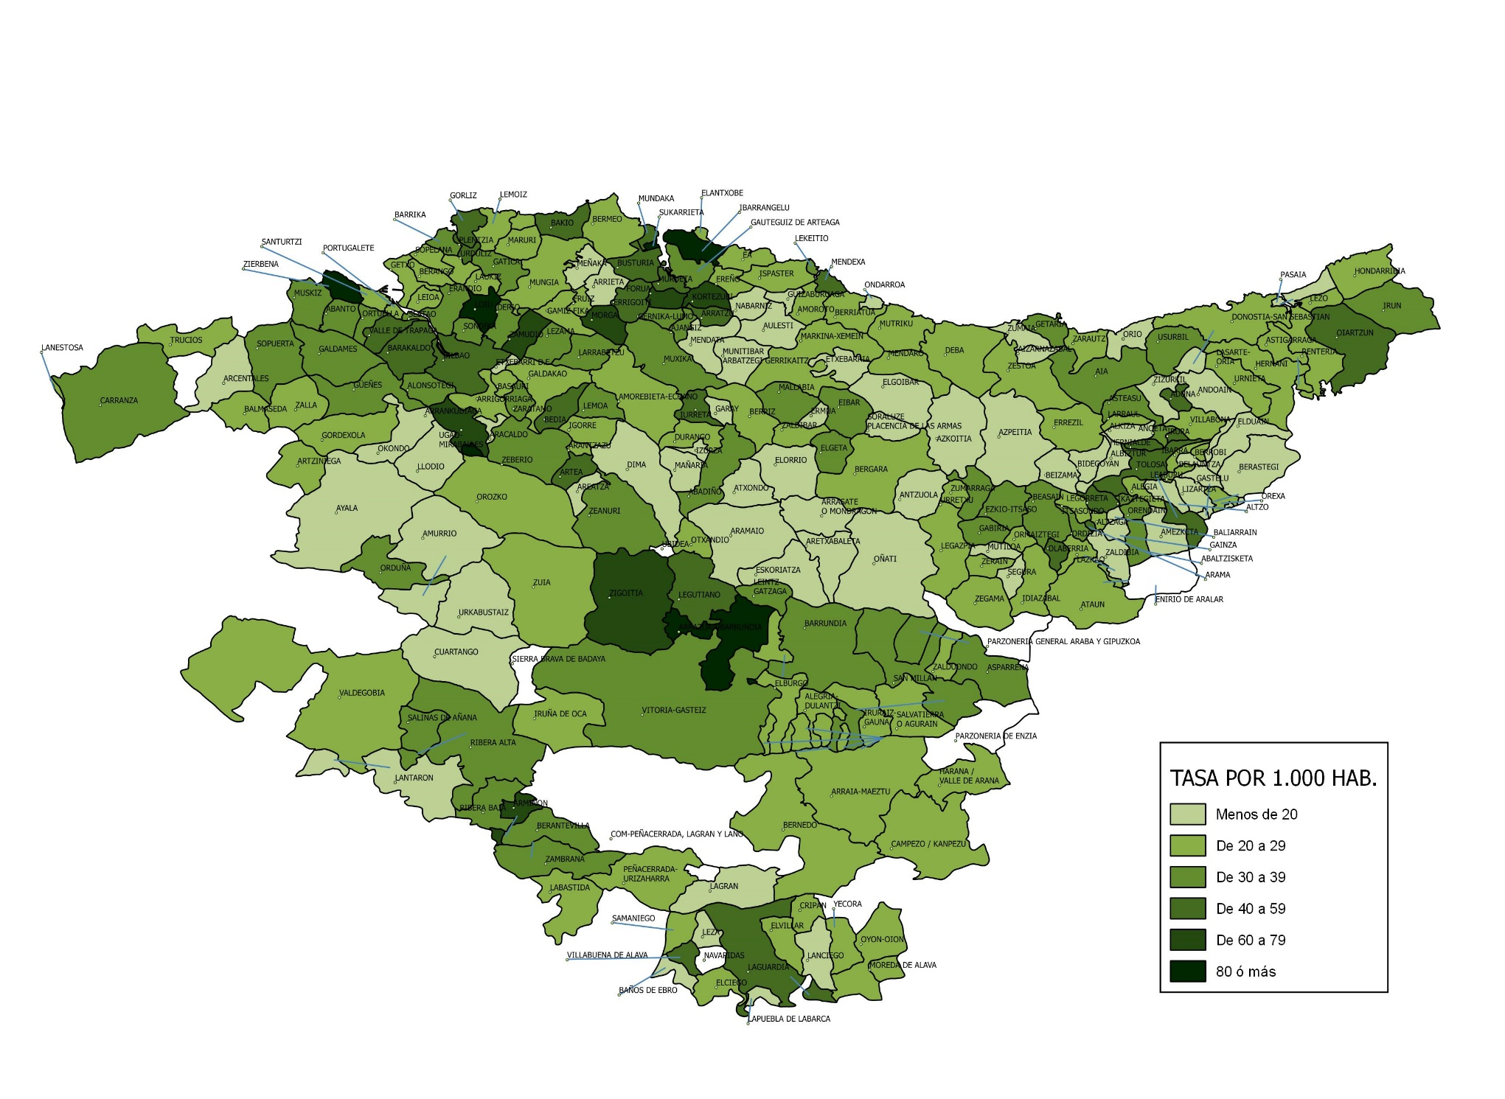
TASA DE INFRACCIONES PENALES POR MUNICIPIO. AÑO 2016

